US FT2
User Story 02
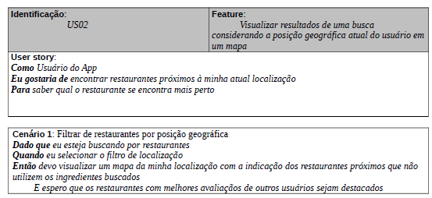

 | Atributos de Qualidade (indique sua justificativa abaixo para cada atributo)
Atômico |  | Não é atômico porque pode ser dividido e entendido independentemente, em pelo menos dois requisitos: busca por localização e avaliação do restaurante pelos usuários.
Completo |  | É completo pois está suficientemente detalhado.
Consistente |  | É consistente pois vai ao encontro das necessidades do cliente e não é conflitante com outros requisitos.
Conciso |  | Não é conciso pois adiciona informações adicionais, como a avaliação do usuário, que poderia ser outro cenário.
Estimável |  | O esforço para a execução desse cenário é possível de ser estimado.
Entendível |  | É parcialmente entendível pois, apesar de ter sido escrito de maneira clara, une dois cenários em um só.
Factível |  | É factível pois pode ser executado dentro das restrições do projeto.
Independente |  | Não é independente pois depende de outros requisitos para ser implementado, como o cadastro de restaurantes, pratos e ingredientes.
Negociável |  | É negociável pois deixa margem para que decisões detalhadas sejam feitas pelos envolvidos posteriormente.
Não Ambíguo |  | É um pouco ambíguo pois une dois cenários em um só, deixando margem para diferentes interpretações.
Prioritizável |  | É prioritizável por ser possível atribuir uma prioridade a esse requisito.
Pequeno |  | Não é muito pequeno pois une a implementação de dois cenários.
Testável |  | É testável pois é possível verificar se o requisito foi atendido.
Valioso |  | É valioso pois a implementação desse requisito agrega valor ao cliente.

